Sheet1
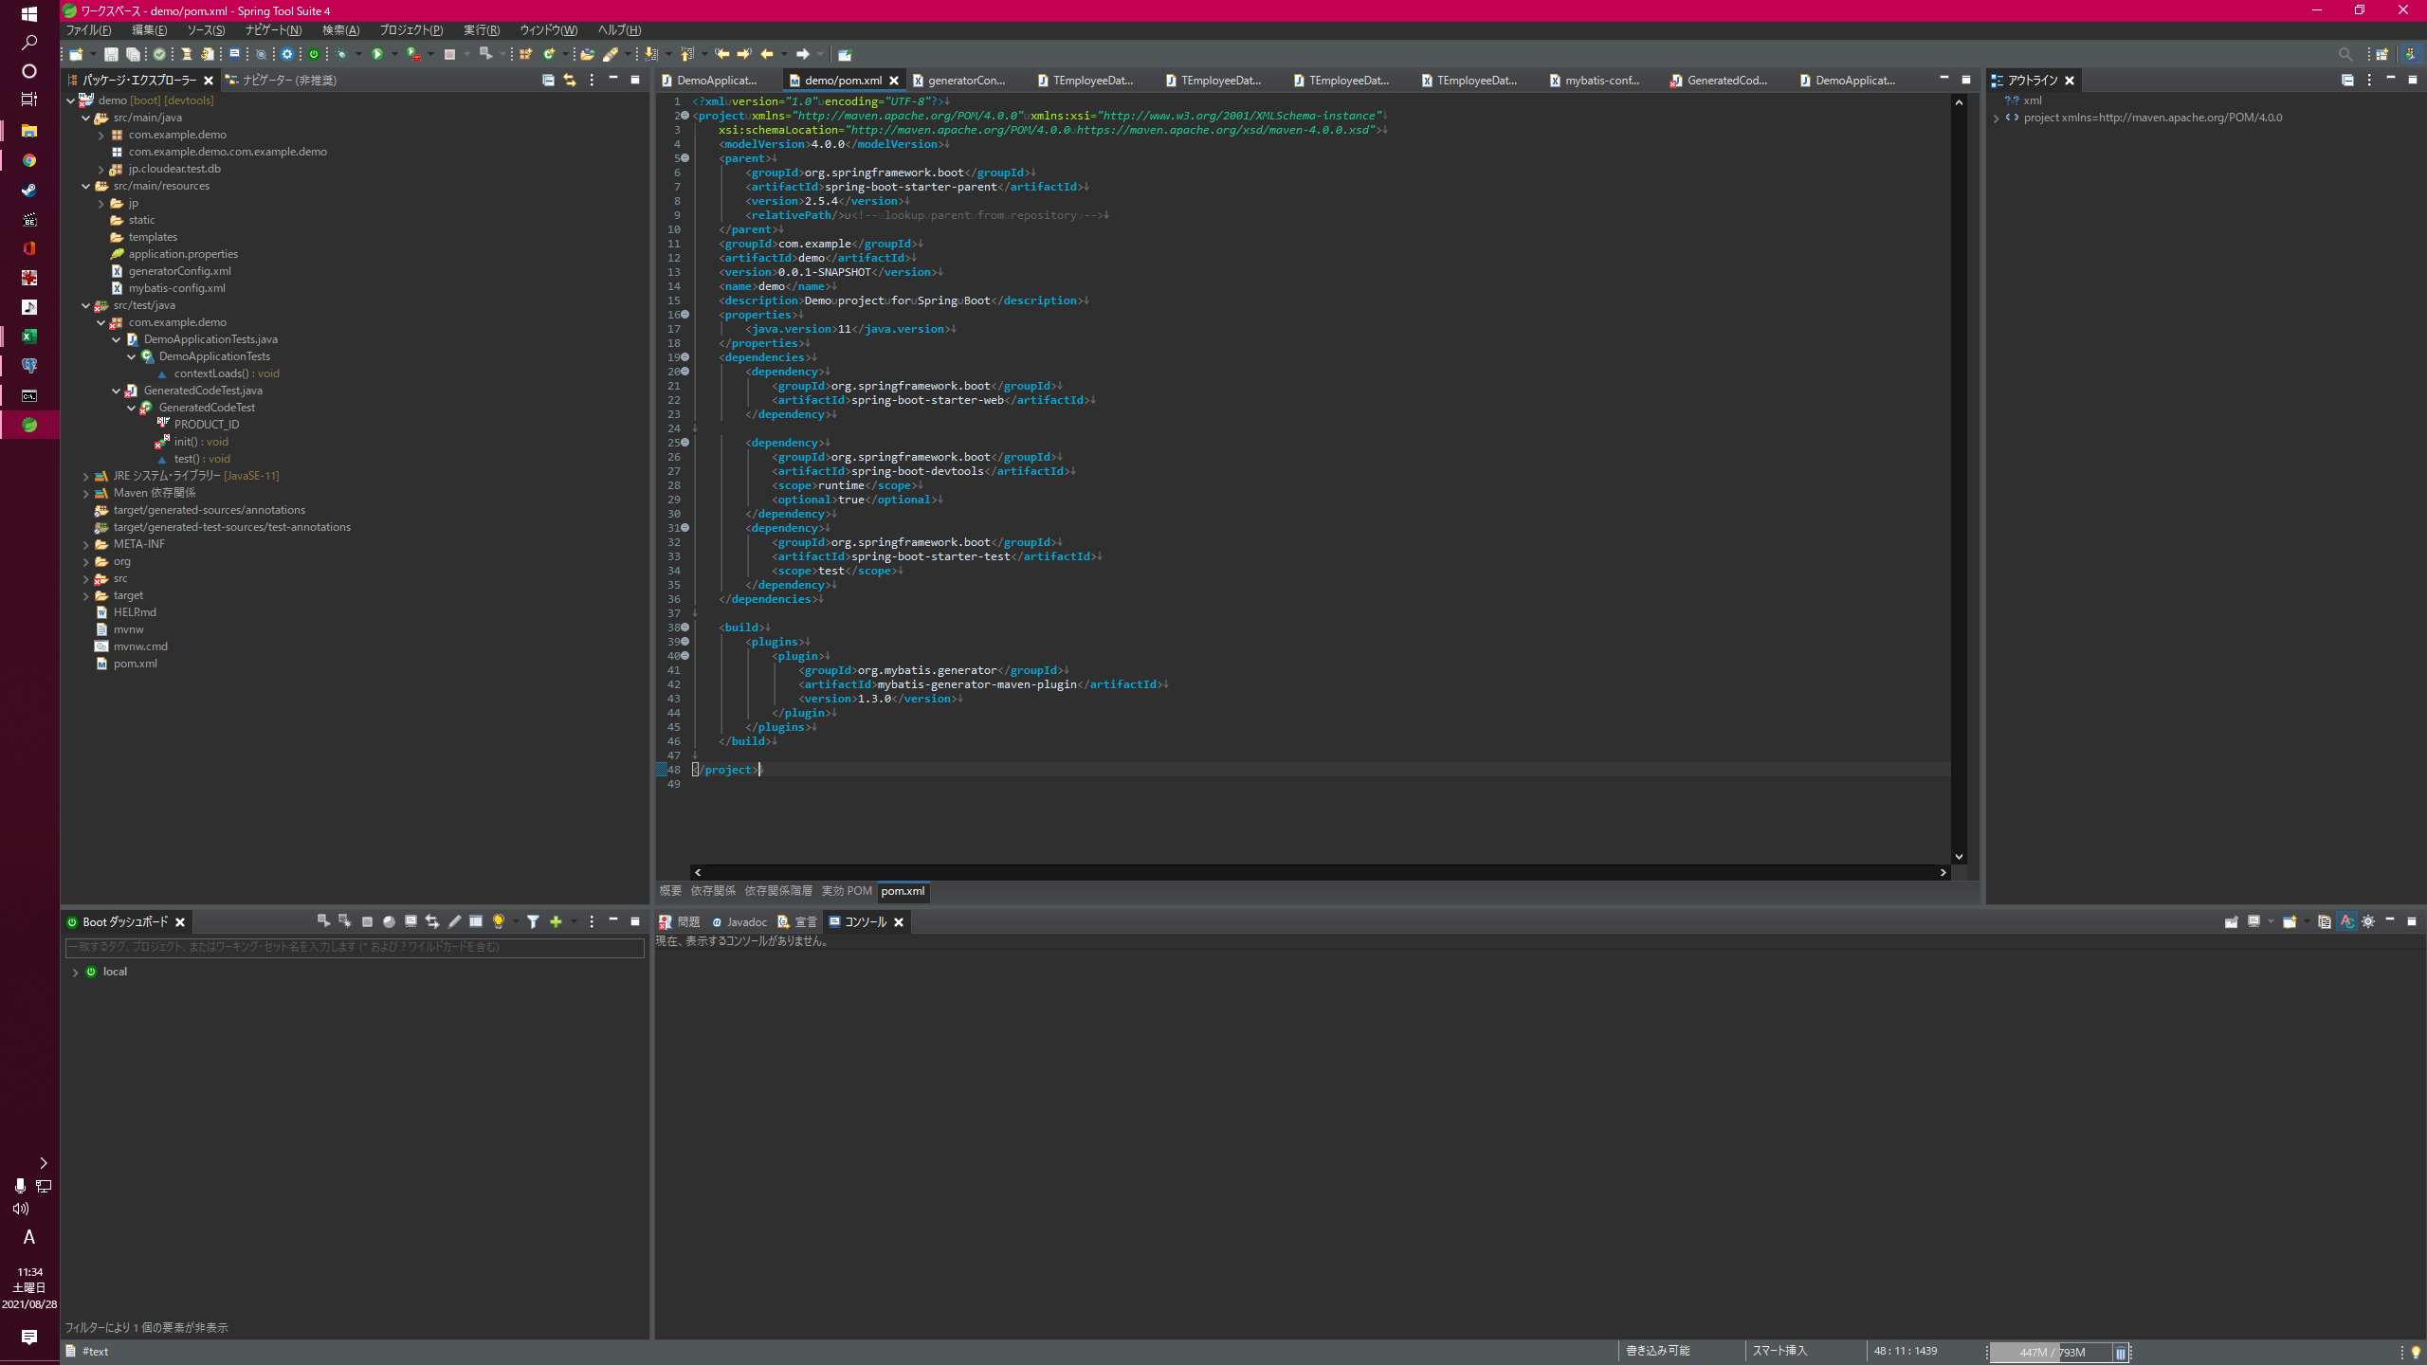

このファイル
追加

jarは自分が保存した場所
postgresに接続するための接続情報
passwordはインストール時に自分で設定したやつ
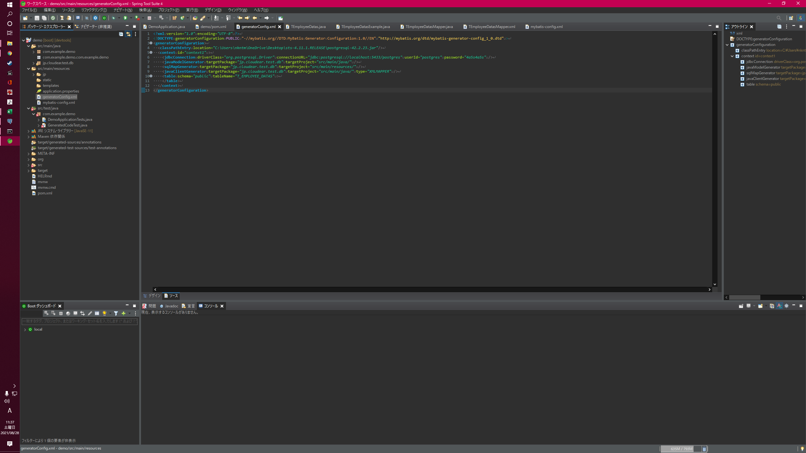

このファイル
を作成

作成したい場所
どのテーブルにアクセスするかの情報

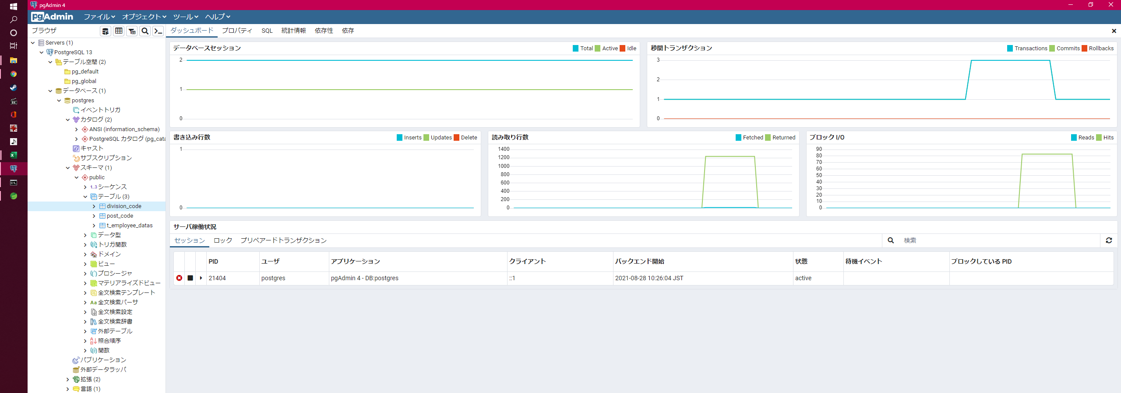

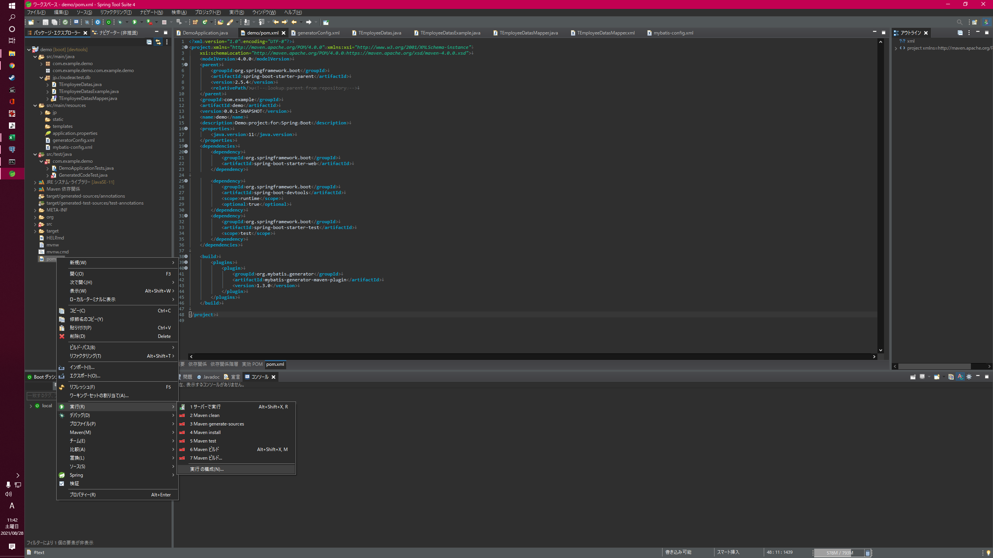

pom.xmlを右クリック

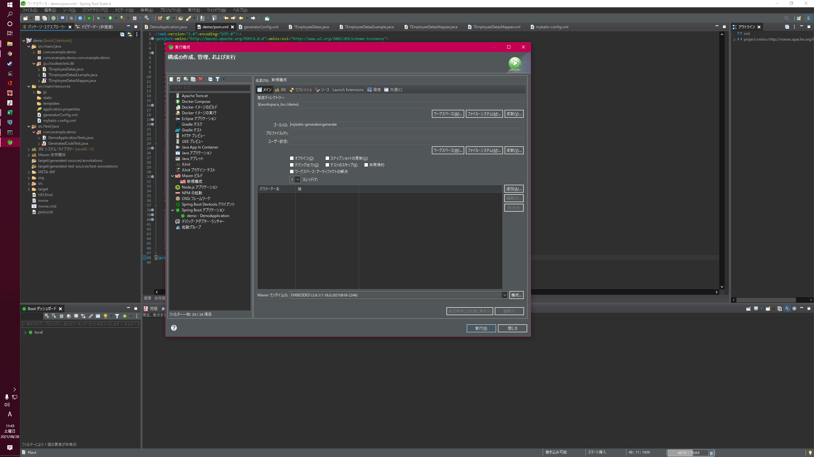

プロジェクトを指定

mybatis-generator:generate
を入力

Mavenビルドを右クリックからの新規構成

全部設定できたら実行

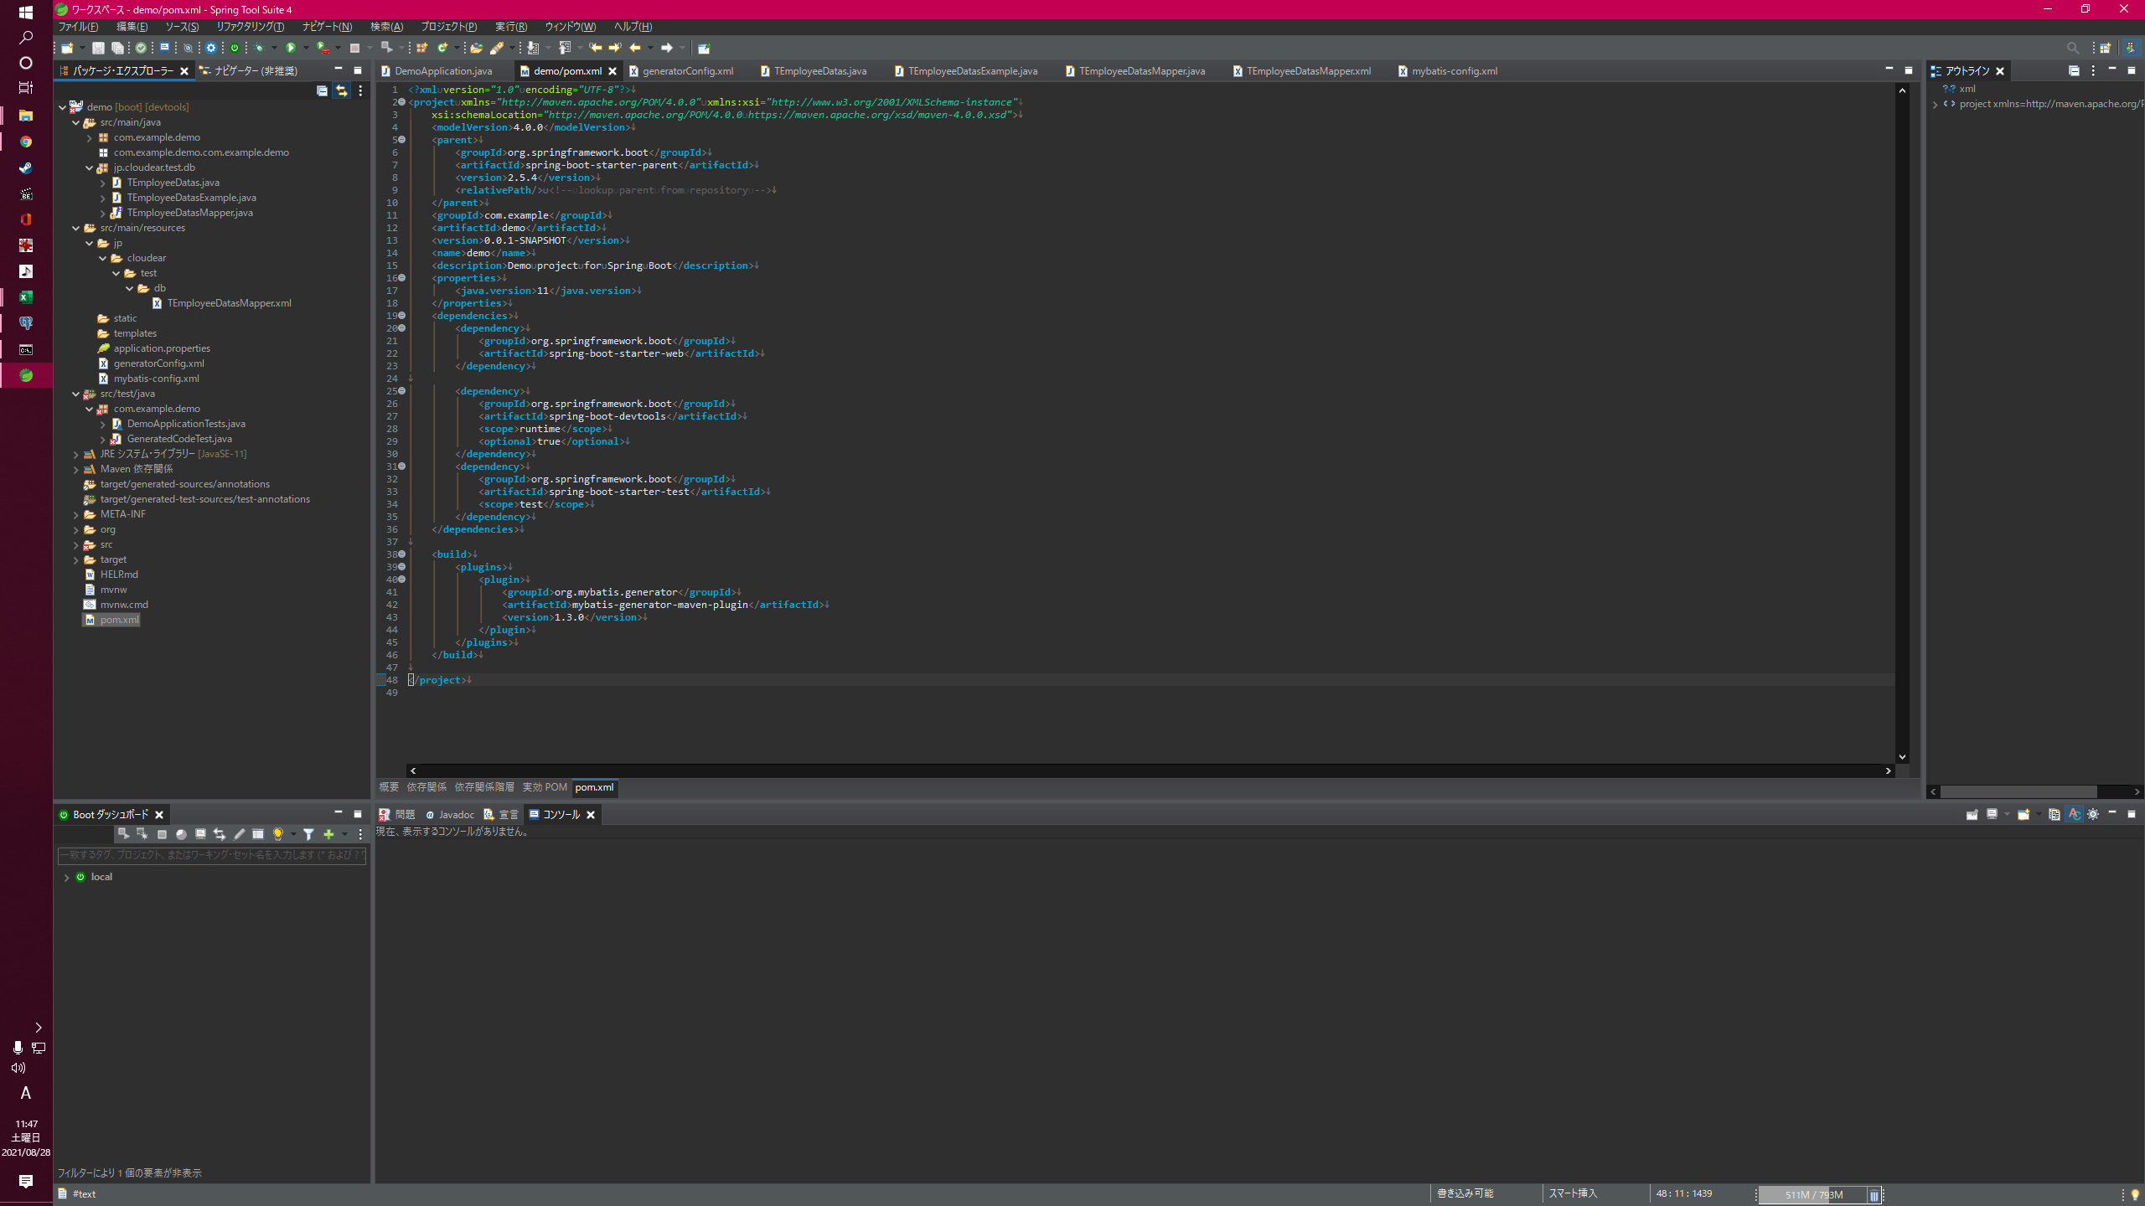
実行が終わると下記ディレクトリに４ファイル作成される

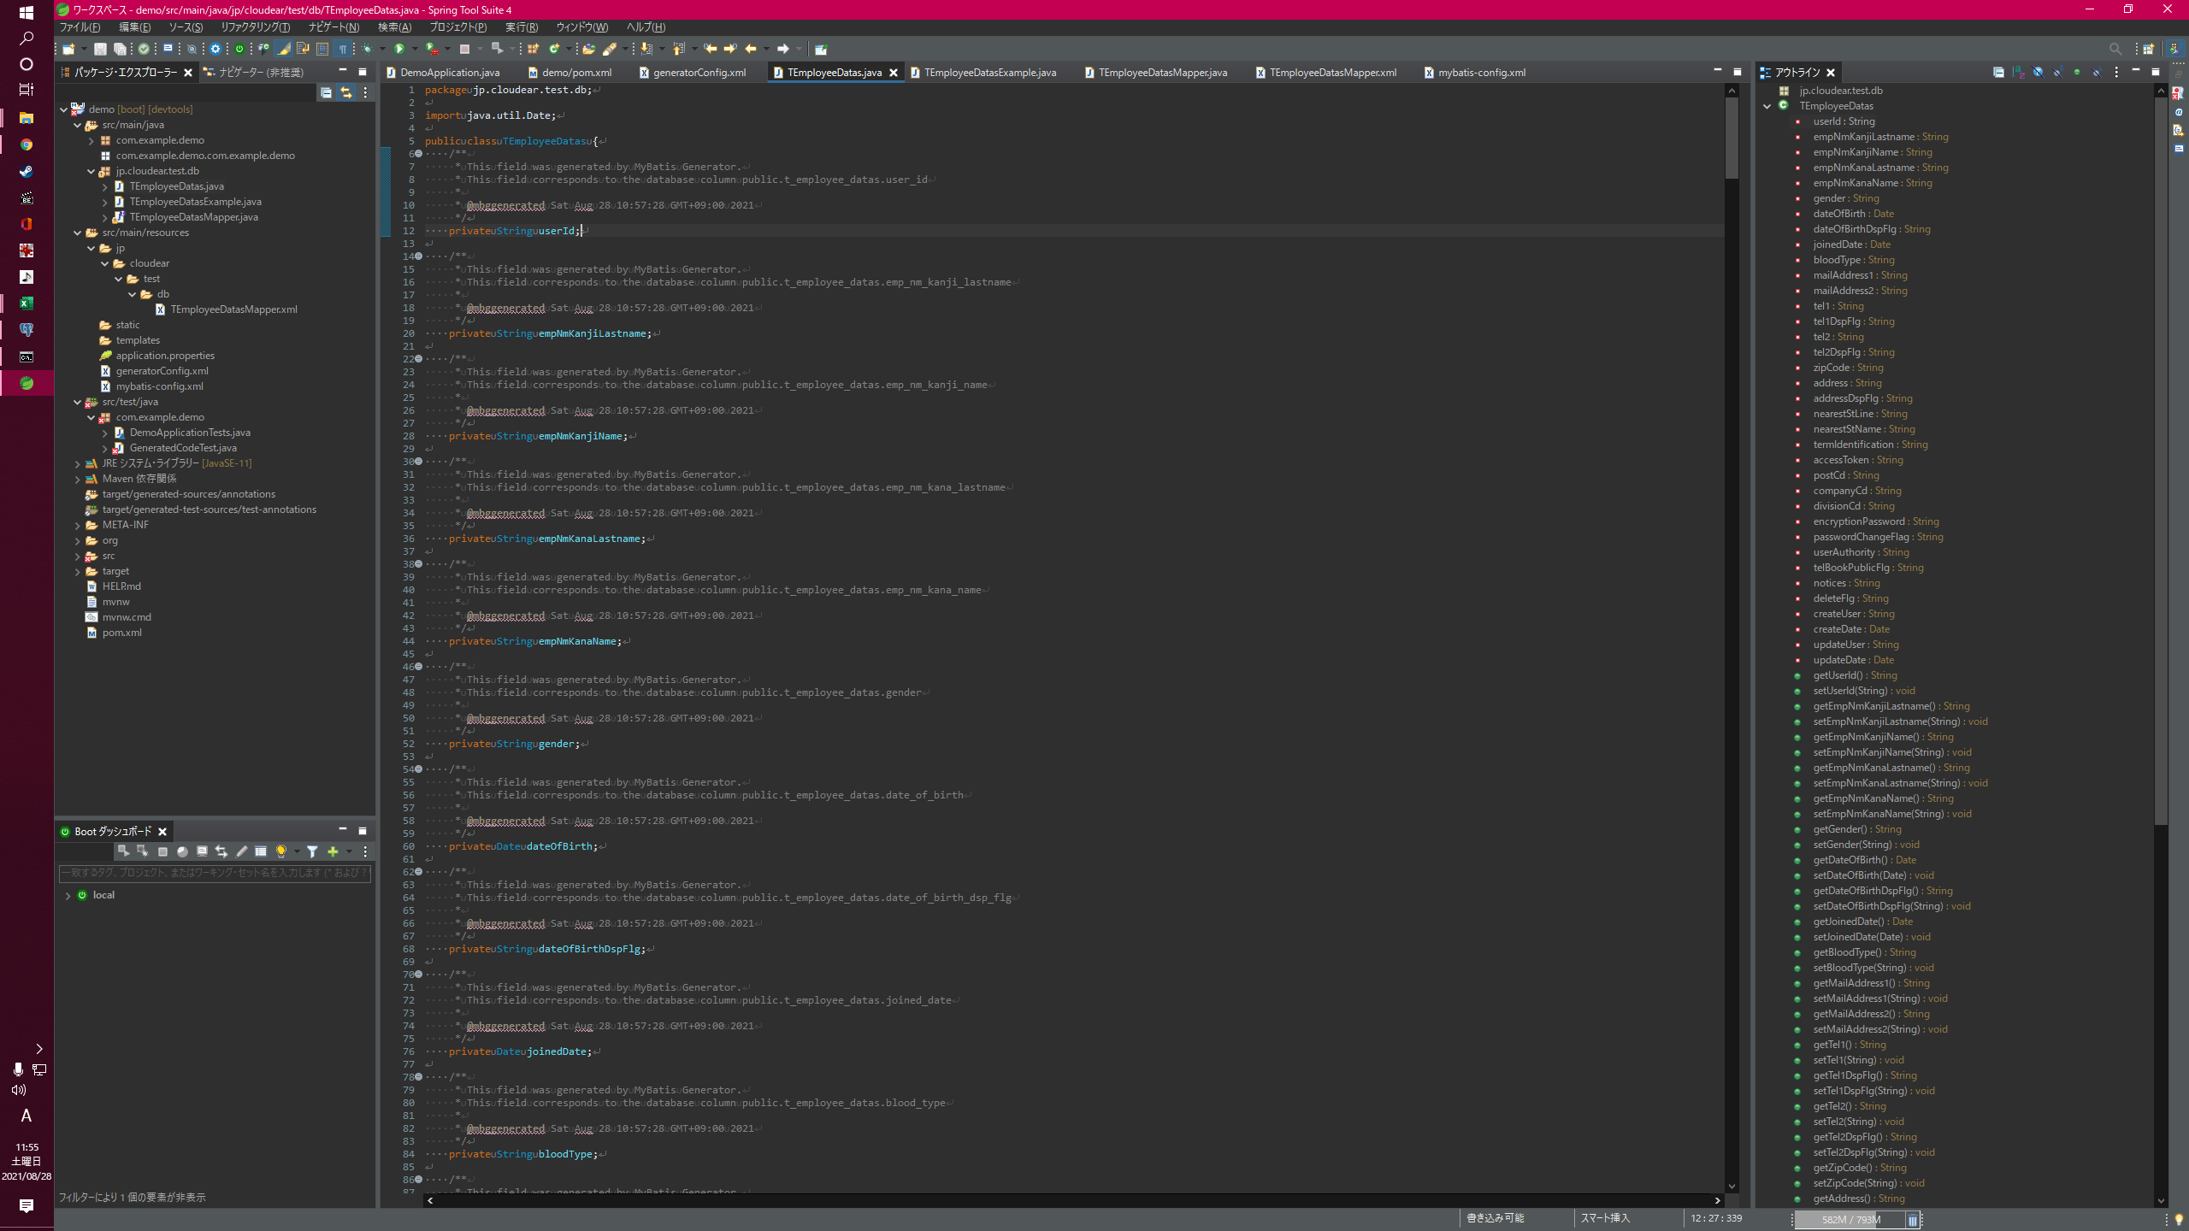

Xxx.java
テーブルに対応するEntityクラス。 カラムに対応するフィールドと、それに対するGetter/Setterが定義されている。

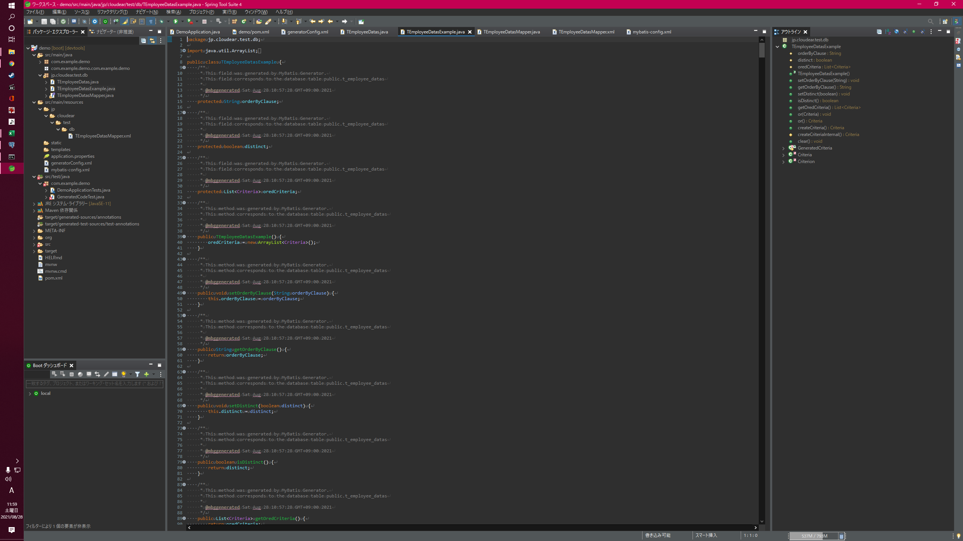

XxxExample.java
Where句の条件を組み立てるためのクラス。 ビルダーパターンで組み立てて使用する。

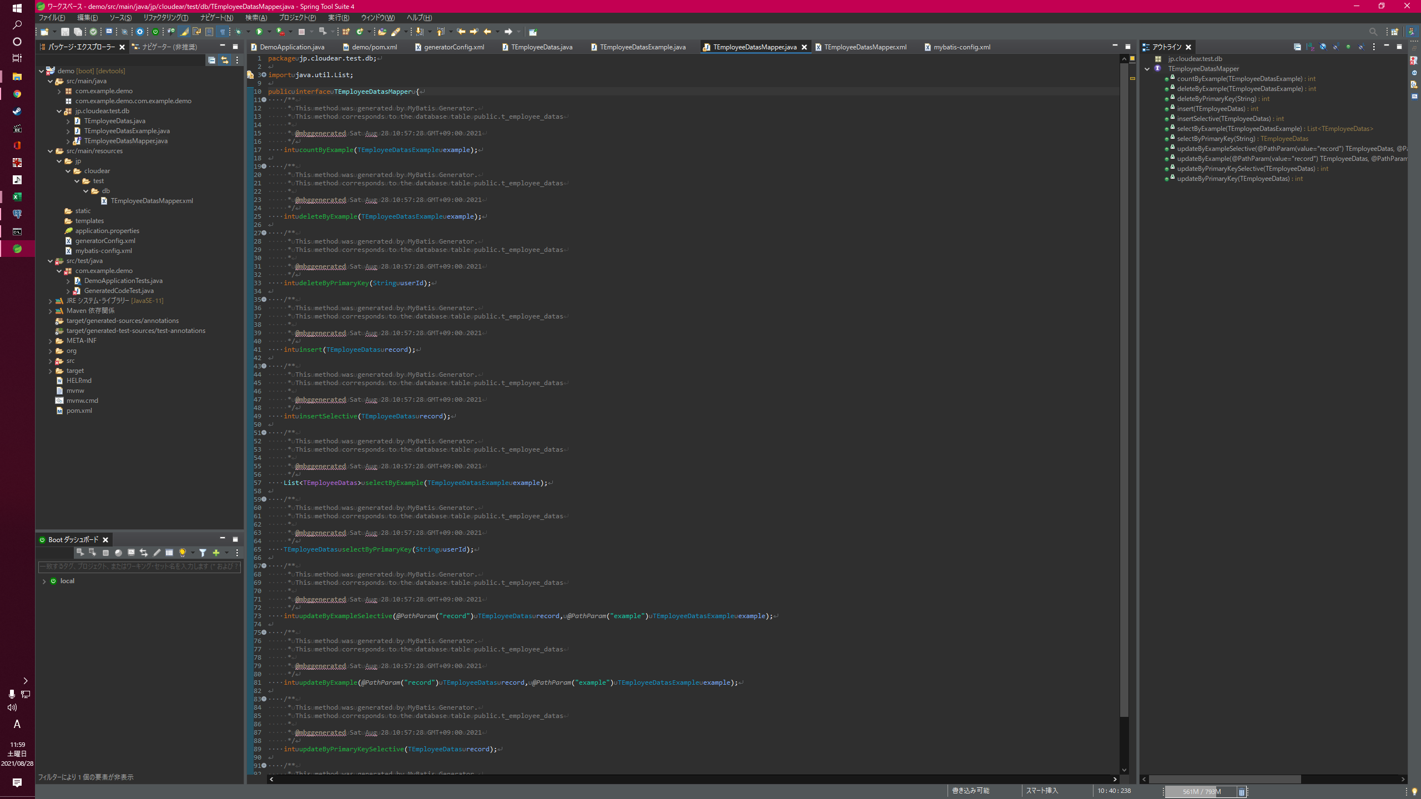

XxxMapper.java
DBアクセスにて使用頻度の高いメソッドを定義したインターフェース。 #insertや#updateByPrimaryKeyなど、ここで定義されているものは自分でロジックを実装することなく利用できる。 実装は後述するXxxMapper.xmlに記載されている。

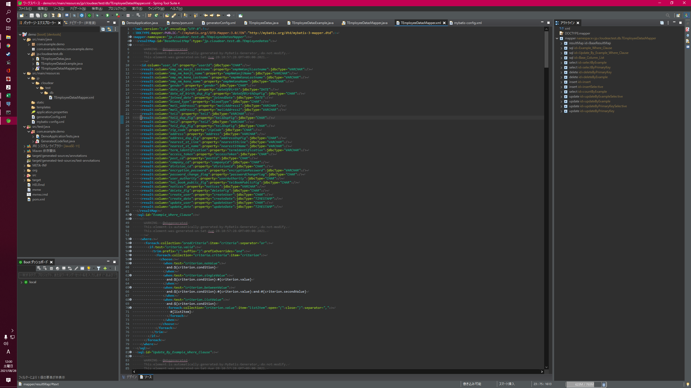

DBアクセスにて使用頻度の高いメソッドを定義したinterface。 #insertや#updateByPrimaryKeyなど、ここで定義されているものは自分でロジックを実装することなく利用できる。

